Formuły
Nazwa | Cena | Ilość | Wartość
Książka | 28.69 | 1
Zeszyt | 3.29 | 4
Długopis | 0.89 | 2
Guma | 1.89 | 20
Zeszyt w linię
Piórnik
Flamaster
Gumka

 |  | Razem

Uzupełnij tabelę. Wykonaj obliczenia.

Formuła – wyrażenie ( działanie) zapisane za pomocą dostępnych w arkuszu operacji i funkcji. Formuły w arkuszu buduje się, stosując zasady tworzenia wyrażeń matematycznych, z następującymi zmianami: • operatory mnożenia, dzielenia i potęgowania w formułach są zastąpione znakami „*” - mnożenie, „/” – dzielenie, „^” – potęgowanie, • formułę należy poprzedzić znakiem „=”, np. =A4 + B4, • w formułach zaleca się używanie adresów komórek, a nie konkretnych wartości do nich wprowadzonych (tak jak w matematyce we wzorach używa się nazw zmiennych: np. a + b = c). Użycie w formule konkretnych wartości umożliwi tylko jednokrotne jej przeliczenie (jak na kalkulatorze), np. „= (152 + 48)*2” poda w komórce konkretny wynik tego działania, czyli 400. Pasek formuły – pasek, w którym wyświetlana jest zawartość komórki arkusza wskazywanej przez kursor arkusza. W przypadku komórki zawierającej formułę wyświetlana jest treść tej formuły. Edycja zawartości komórki (liczby, tekstu lub formuły) możliwa jest w pasku formuły lub bezpośrednio w komórce.

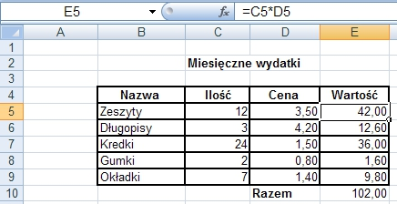

© Tadeusz Pietrzak, www.tp.szczecin.pl. Wszystkie prawa zastrzeżone.
Szczecin 2019

Adres, Sortowanie
 | 22.00%

Produkt | Cena netto | Cena brutto
Komputer | 2999
Drukarka | 199
Monitor | 699
Telewizor | 1999
Aparat fotograficzny | 499
Lampka | 25
Zegar | 89
Suma | 6509 | 0

1. Powyższa tabela zawiera ceny netto produktów. W komórce B1 umieszczona jest wartośc podatku VAT, która ma być użyta przy obliczaniu cen brutto.
Napisz w komorce C4 odpowiednią formułę obliczającą cenę brutto (cena brutto = cena netto + stawka podatku VAT * cena netto).
Zastosuj adresowanie bezwzględne w stosunku do komórki ze stawką podatku VAT. Skoiuj formułę do pól C5:C10 i przyjrzyj się jak jest jej postać.
Zmień wartość pola B1 - czy ceny brutto równeiż się zmieniły.
2. Posortuj dane w tabeli według kategorii Produkt
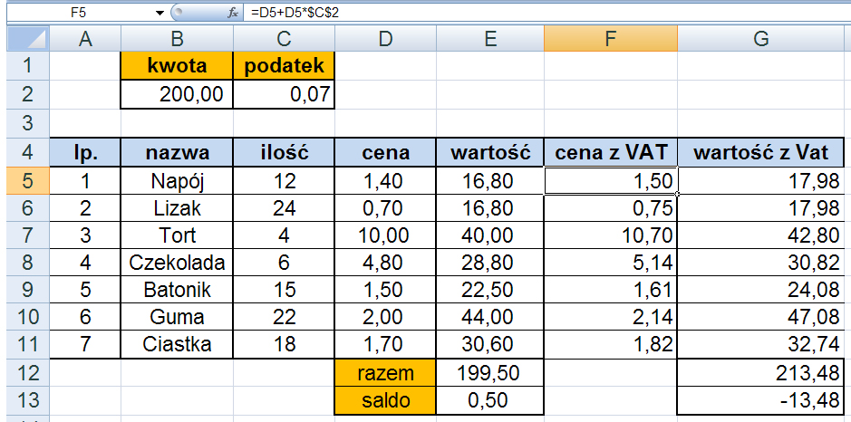
Adres bezwzględny Aby uniknąć stosowania adresowania względnego, stosuje się adres bezwzględny, który nie zmienia się podczas kopiowania zawierającej go formuły. Adres bezwzględny przed nazwą kolumny i numerem wiersza zawiera znak „$”, np.: $C$2. Jeśli adres komórki nie może zmieniać się wraz ze zmianą położenia formuły, zawierającej ten adres, należy zastosować adres bezwzględny. Sortowanie danych w arkuszu polega na ustawieniu ich w odpowiedniej kolejności: • rosnąco (od A do Z lub od najmniejszej wartości liczbowej do największej), • malejącą (od Z do A lub największej od wartości liczbowej do najmniejszej). Powodzenie procesu sortowania zależy od właściwego zaznaczenia obszaru, który będzie brał udział w porządkowaniu. Podczas procesu porządkowania danych nie zawsze trzeba zaznaczać konkretny zestaw danych – tak dzieje się tylko w przypadku, gdy trzeba pominąć jakąś kolumnę (np. z liczbą porządkową).

© Tadeusz Pietrzak, www.tp.szczecin.pl. Wszystkie prawa zastrzeżone.
Szczecin 2019

Wykresy
Dochody firmy Remonty - Gryfice
Lata | Dochód w tys. zł
2007 | 200
2008 | 220
 | 300
 | 210
 | 290
 | 370
 | 400
 | 620
 | 680
 | 720
Razem | 4010

Uzupełnij tabelę. Na podstawie danych w tabeli utwórz wykres liniowy.

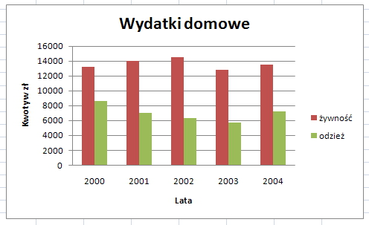 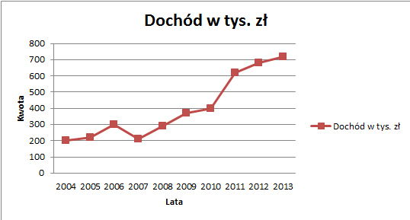 Arkusz kalkulacyjny umożliwia prezentowanie danych w postaci wykresów, co znacznie ułatwia ich analizę i interpretację. Seria danych to zakres komórek arkusza kalkulacyjnego obejmujący jeden wiersz lub jedną kolumnę, których wartości chcemy umieścić na wykresie. Każda seria danych na wykresie jest zaznaczona innym kolorem. Nazwa serii danych to opis serii (zwykle nagłówek kolumny lub wiersza), który pojawi się na wykresie w legendzie. Etykiety osi kategorii (X) to zwykle nagłówki kolumn lub wierszy, w których wartości są przyporządkowane osi pionowej. Etykiety danych zawierają nazwy serii lub nazwy kategorii, lub wartości danych. Mogą być umieszczane nad kolumną (na wykresie kolumnowym) lub obok wycinka koła (na wykresie kołowym). Można zrezygnować z ich wyświetlania, jeśli zbytnio zasłaniają wykres. Aby utworzyć wykres, trzeba wskazać dane, które mają być na nim zilustrowane, czyli serię (lub serie) danych, a następnie wybrać opcję wstawiania wykresu lub kliknąć przycisk Kreatora wykresów. Wykres możemy tworzyć dla jednej lub kilku serii danych. Niektóre typy wykresów można wykonać tylko dla jednej serii, np. wykres kołowy. Typ wykresu określa sposób prezentacji danych i wyników, np. za pomocą słupków, linii, wycinków koła. Zmiana danych w tabeli powoduje automatyczną aktualizację wykresu. Do wykresu można dodać: • tytuł, • opisy osi, • legendę, zwłaszcza gdy wykres zawiera kilka serii danych, • etykiety danych, • linię trendu.

© Tadeusz Pietrzak, www.tp.szczecin.pl. Wszystkie prawa zastrzeżone.
Szczecin 2019

